Sheet1
 | We collect data from 5 links:

1 | https://www.bundesnetzagentur.de/DE/Gasversorgung/aktuelle_gasversorgung/_svg/Gasimporte/Gasimporte.html
2 | https://www.bundesnetzagentur.de/DE/Gasversorgung/aktuelle_gasversorgung/_svg/Gasexporte/Gasexporte.html
3 | https://www.bundesnetzagentur.de/DE/Gasversorgung/aktuelle_gasversorgung/_svg/Gasfoerderung/Gasfoerderung.html
4 | https://www.bundesnetzagentur.de/DE/Gasversorgung/aktuelle_gasversorgung/_svg/GasverbrauchRLM_woechentlich/Gasverbrauch_RLM_W_2023_2.html?nn=375550
5 | https://www.bundesnetzagentur.de/DE/Gasversorgung/aktuelle_gasversorgung/_svg/GasverbrauchSLP_woechentlich/Gasverbrauch_SLP_W_2023.html?nn=375550

1) | Go to the link:
 | https://www.bundesnetzagentur.de/DE/Fachthemen/ElektrizitaetundGas/Versorgungssicherheit/aktuelle_gasversorgung_/_svg/Gasimporte/Gasimporte.html;jsessionid=6B407174C279B4617D65D73C31E1EB3E?nn=1059464c

2) | Save csv file. Divide the data by columns and if necessary change the encoding to ANSI (to correctly display country names).
 | Save the data for each country.
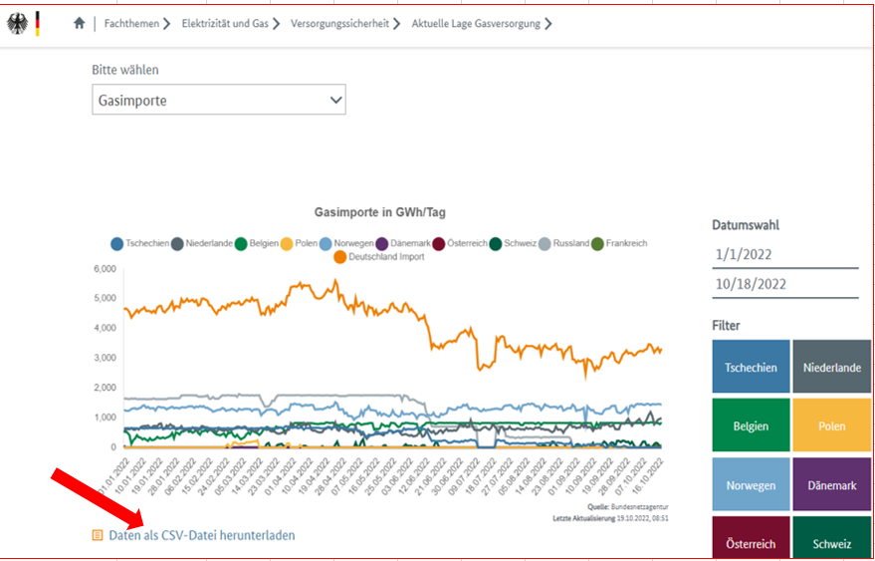

3) | Go to the link:
 | https://www.bundesnetzagentur.de/DE/Fachthemen/ElektrizitaetundGas/Versorgungssicherheit/aktuelle_gasversorgung_/_svg/Gasexporte/Gasexporte.html?nn=1059464

4) | Save csv file. Divide the data by columns and if necessary change the encoding to ANSI (to correctly display country names).
 | Save the data for each country.
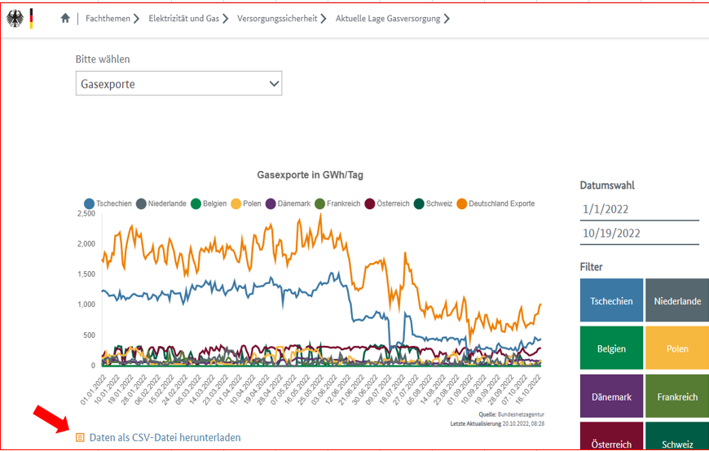

5) | Go to the link:
 | https://www.bundesnetzagentur.de/DE/Fachthemen/ElektrizitaetundGas/Versorgungssicherheit/aktuelle_gasversorgung_/_svg/Gasfoerderung/Gasfoerderung.html?nn=1059464

6) | Save csv file. Divide the data by columns and if necessary change the encoding to ANSI.
 | Save the data
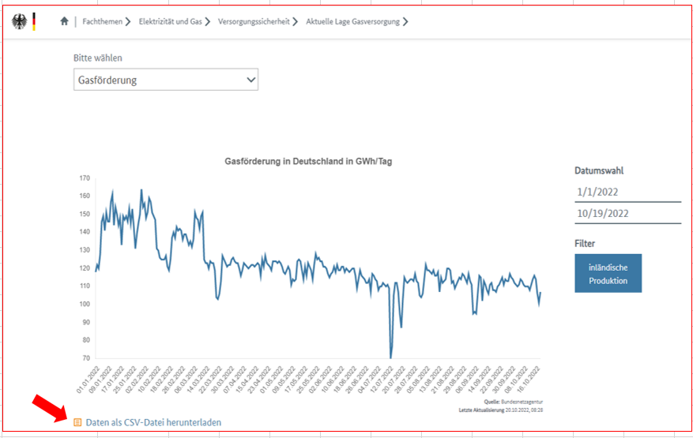

7) | Go to the link:
 | https://www.bundesnetzagentur.de/DE/Fachthemen/ElektrizitaetundGas/Versorgungssicherheit/aktuelle_gasversorgung_/_svg/GasverbrauchRLM_woechentlich/Gasverbrauch_RLM_W.html?nn=1059464

8) | Save csv file. Divide the data by columns and if necessary change the encoding to ANSI (to correctly display country names).
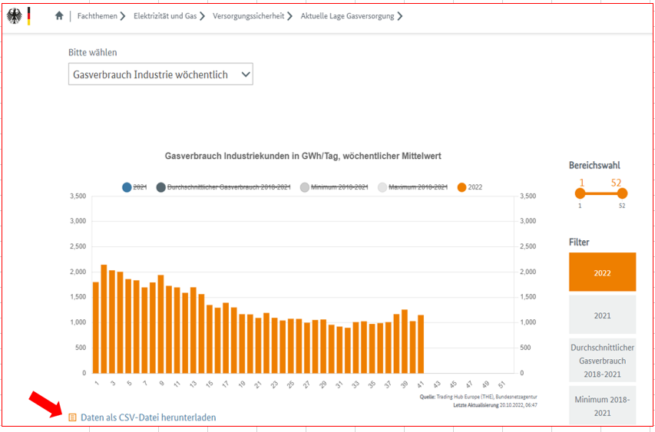

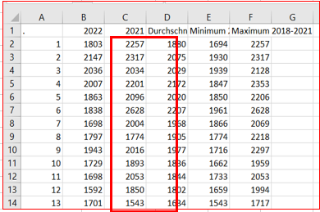
9) | Save the data for 2022 year.

10) | Go to the link:
 | https://www.bundesnetzagentur.de/DE/Fachthemen/ElektrizitaetundGas/Versorgungssicherheit/aktuelle_gasversorgung_/_svg/GasverbrauchSLP_woechentlich/Gasverbrauch_SLP_W.html?nn=1059464

11) | Save csv file. Divide the data by columns and if necessary change the encoding to ANSI (to correctly display country names).
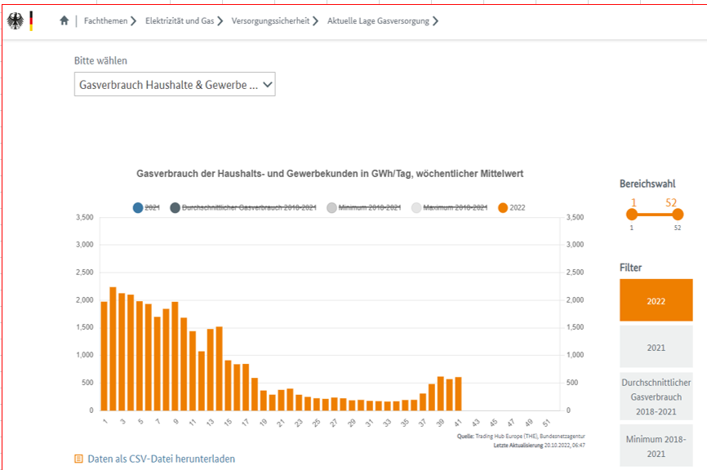

12) | Save the data for 2022 year.

 | IMPORTANT:
 | For links 1-3 check new data daily. NEXT_RELEASE_DATE - next day
 | For links 4-5, check for new data every week on Thursdays. NEXT_RELEASE_DATE - Next Thursday.
 | Start checking for data availability hourly from 8:00 utc

 | Save data from links in separate DATA/META files:
 | For links 1-3 in GNGD_DATA_DAILY / GNGD_META_DAILY
 | For links 4-5 in GNGD_DATA_WEEKLY / GNGD_META_WEEKLY
 | For example:
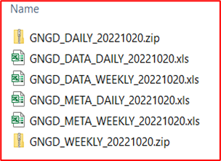

 | Example DATA file for links 1-3 in the sheet "Example 1-3"
 | Example DATA file for links 4-5 in the sheet "Example 4-5"

 | First save all historical data, then each new release in separate files (without historical data)

 | Country translation:
 | source | data/meta file
 | Tschechien | Czech
 | Niederlande | Netherlands
 | Belgien | Belgium
 | Polen | Poland
 | Norwegen | Norway
 | Dänemark | Denmark
 | Österreich | Austria
 | Schweiz | Switzerland
 | Russland | Russia
 | Frankreich | France
 | Deutschland Import | Germany

